データ版について
 |  |  | 21/9/14版
《各種注文用紙》

 | A. 教室用教材 | 教室用教材として使うフラッシュカードや講師用のワークブックなど
 | B. ホームワーク教材・その他 | 生徒様にご購入していただくホームワーク教材やクラスで使うステッカーなど 価格は姉妹校様価格（S校価格、PLSにお支払いいただく価格）と定価（生徒様価格）があります
 | D. PLS Click | 各種PLS Click: 複数クラス分の教材をご注文の場合は、シートを複製してご注文ください
 | E. PLS Click Listen | 各種PLS Click Listen: 複数クラス分の教材をご注文の場合は、シートを複製してご注文ください
 | F. PLS Click Flash | PLS Click Flashの契約お申込用紙です。1年間、または1か月単位でのご契約です ご契約の際は、必ず「F-2: CF確認書」をご確認の上、ご署名いただいたものをPLS本部事務局まで送付 （契約書となりますので、こちらの注文書のみ印刷をしていただき、ご署名いただいたものをFax、郵送、もしくはスキャン（写真）してくださいますようお願い致します）

 | （C. PLS Click/Click Listen価格表) | DとEの用紙には価格が記載されていないため、価格表を別途収録。データ版のDとEに購入教材を入力していただくと金額が表示されますが、姉妹校価格のみとなっておりますので、定価につきましては、こちらをご覧ください

《ご注文方法・注意点》

★ PLS Click、Click Listenのご注文方法につきましては、「C. Click, CL価格」シートをご覧ください

1. Fax: 教材注文用紙（PDFファイル・PLSウェブサイトでダウンロード可）を印刷し、必要事項記入後、Faｘ（03-5306-5738）でＰＬＳ本部事務局まで送付
 | ※ こちらのデータ版にご注文内容をご入力いただいたものをFaxでお送りいただくことも可能ですが、プリンターやFaxによってはカラーの部分が見づらくなる可能性がございますので、メールで送付いただけると幸いです

2. メール: こちらのＥｘｃｅｌファイルシートに必要事項入力後、メール（kyozai@pls-pec.co.jp）に添付しPLS本部事務局まで送付

◆ 色のついているセルに必要事項を記入
 | ◇ 各シート、それぞれの色がついているセルにご入力（もしくはプルダウンによる選択、チェックマークボックスの選択）ができるようになっていますので、必要事項をご記入ください。（講師アカウント登録名記入はグレーのままのセルにご記入ください）
 | ◇ シートは、計算式などが崩れないように「シートの保護」をかけています。パスワードは設定しておりませんので、シートの保護によってうまく記入ができない、セル内の文字がきちんと表示されないなどございましたら、保護を解除して、ご記入ください。（ホーム＞書式＞シートの保護の解除）

◆ ご注文日時の記入
 | ◇ ファイルを添付していただくメールに、ご注文以外のシートも付けた状態でデータをお送りいただく場合、メール本文にご注文いただくシート名、もしくは教材種類（例: 「AとD」、「ホームワーク教材とClick」）をご記入いただけると助かります。
 | ◇ 送付していただくデータに古いご注文内容が残っている場合は、「ご注文日時」を見て、古いご注文か新しいご注文かを判断します。二重注文防止のため「ご注文日時」の記入は必ずお願い致します。

◆ 注文する教材のシートのみのファイルを作成、または、注文ごとに新しいファイルを作成する場合の注意
 | シートの複製を行う際に、下記以外の方法で行うと複製方法によってはページ内のフォームが崩れたり、保護機能や計算式などが正しく機能しなくなる場合がございますので、ご注意ください
 | ◇ Excelファイルにご注文を入力し、不要なシートを削除し、名前を付けて保存
 | ◇ 注文に使うシートをコピーして、新しいExcelファイルに貼り付ける場合は、下記の方法をお試しください

右クリック
 | 注文用紙の複製方法
 | 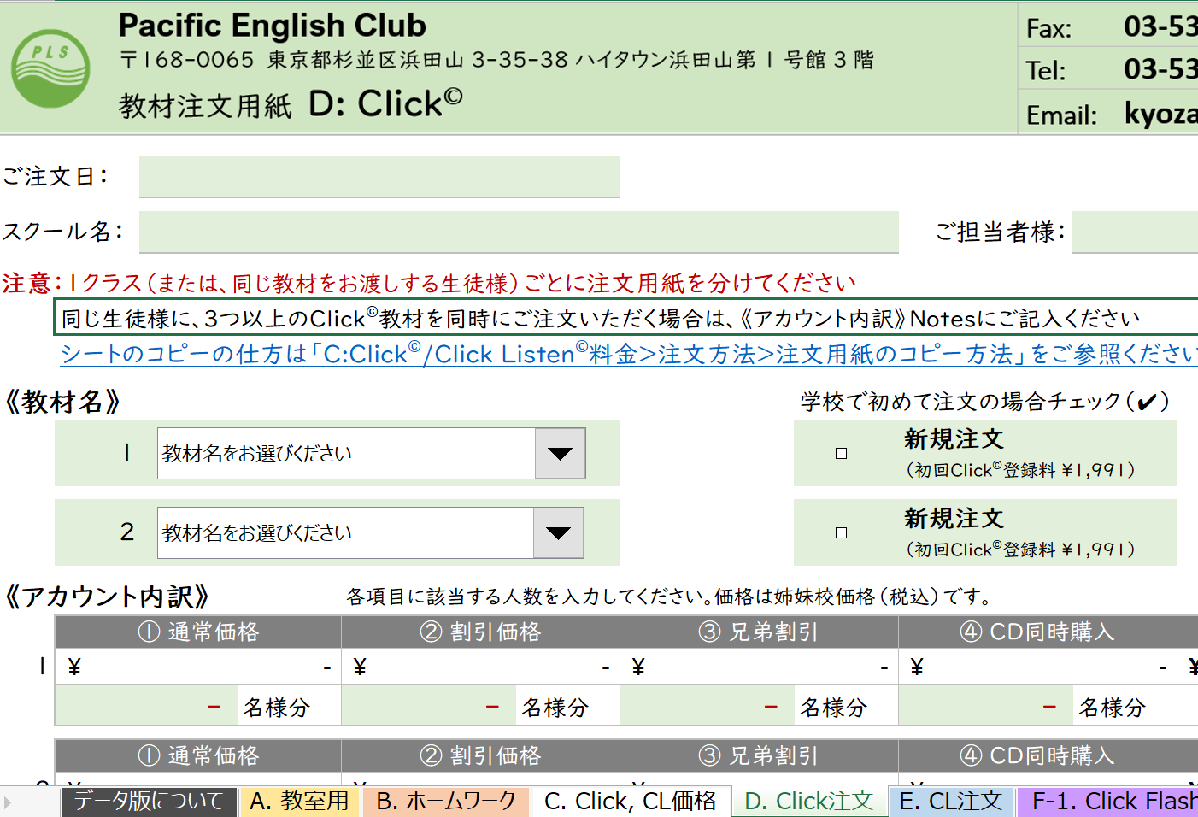 |  | 1. 複製したいシートのタブの上で右クリックをします。 （例：「D: Click注文」の複製）
 | 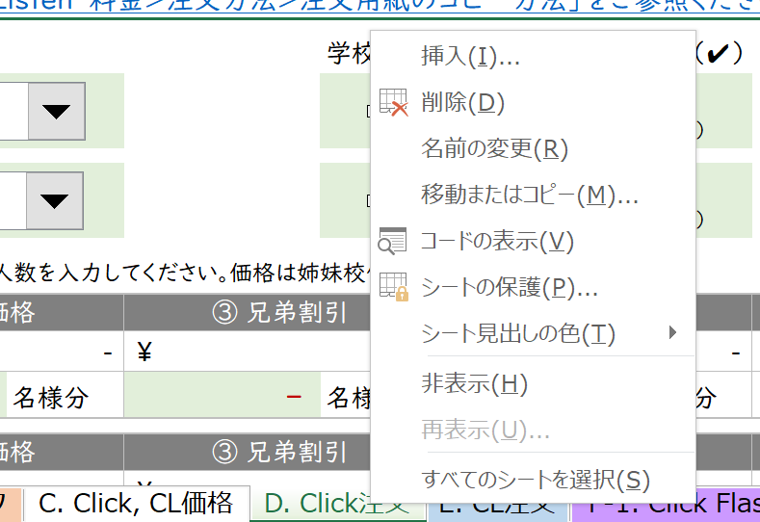 |  | 2. 右クリックをして表示されるオプションの中から「移動またはコピー」を選択します。
 | 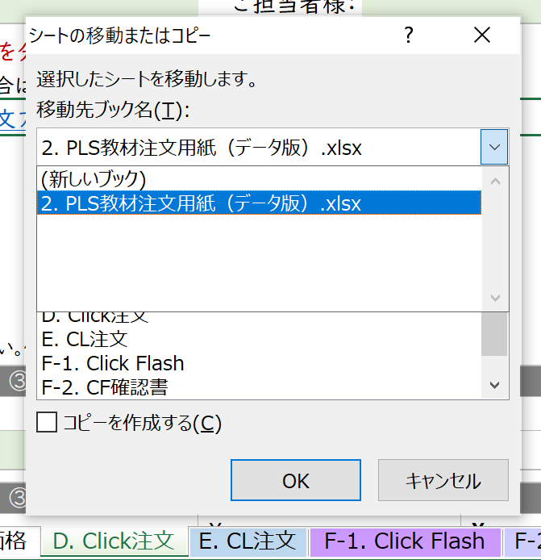 |  | 3. 移動先ブック名からコピーしたシートを貼り付けたいファイルを選択します ◆「2. PLS教材注文用紙（データ版）」➡ こちらのファイルに新しいシートが追加されます（PLS Click、Click Listenの注文人数が30人以上の場合や複数教材をご注文の場合など、一つのファイルに複数の同じシートを作成したい場合） ◆「（新しいブック）」➡ 選択したシートのみの新しいファイルが作成されます ◆ その他 ➡ パソコン上で既に開いているExcelファイルが表示されます。貼り付けたいExcelファイルがある場合は、予め開いておくと作業がスムーズです
 | 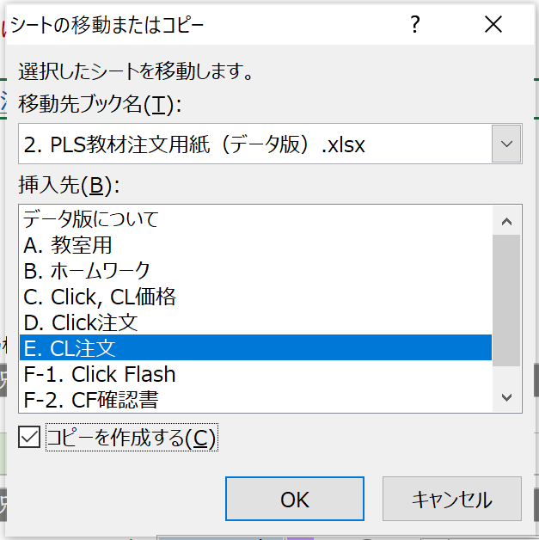 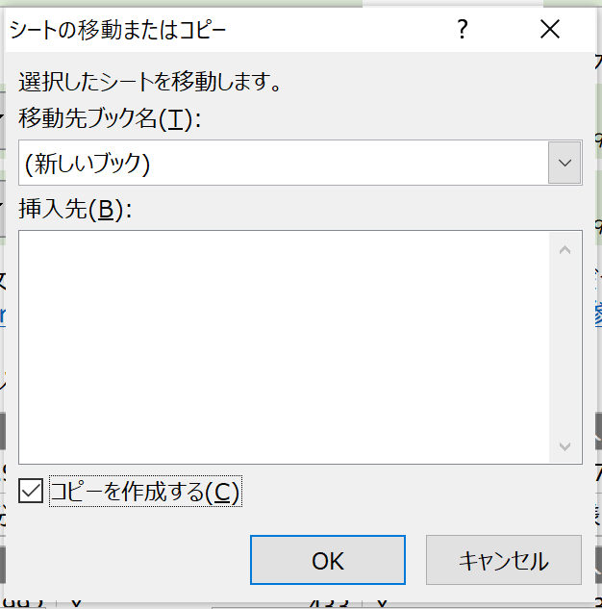 |  | 4. コピーしたシートを挿入する場所を選択し、「コピーを作成する」をチェックします ◆手順３で「（新しいブック）」選択➡ 新しいファイル内にシートが1枚もないため、左図のように挿入先は空欄となりますので、「コピーを作成する」にチェックだけ入れます（左図：左） ◆既存ファイル選択➡ ファイル内のシート名が表示されます。選択したシートの左隣に新しいシートが挿入されます（左図：右 「E. CL注文」シートの左隣に新しいシートを作成したい場合）
 |  |  | ５．新しいシートが作られました ◆「2. PLS教材注文用紙（データ版）」➡ 手順4で指定した場所に新しいシート（コピーしたファイル名＋（２））が作成されました（左図：上） ◆「（新しいブック）」➡ 選択したシートのみの新しいファイルが作成されました。ファイル名がBook1となっているので、名前を付けて保存します（左図：下）

